Enter
Enterテスト

テスト番号 | 選択値 | 備考 | 想定挙動
1-1 | ドロップリストを選択 |  | 総務部、経理部、人事部、開発部、営業部が表示される
1-2 | 営業部 | 所属社員がいない | Confirm画面に遷移し、営業部と表示される
1-3 | 総務部 | 所属社員がいる | Confirm画面に遷移し、総務部と表示される

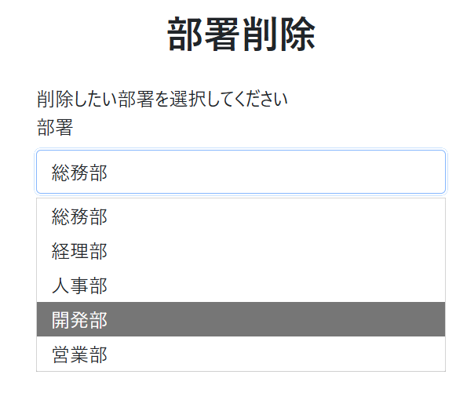
1-1

1-2

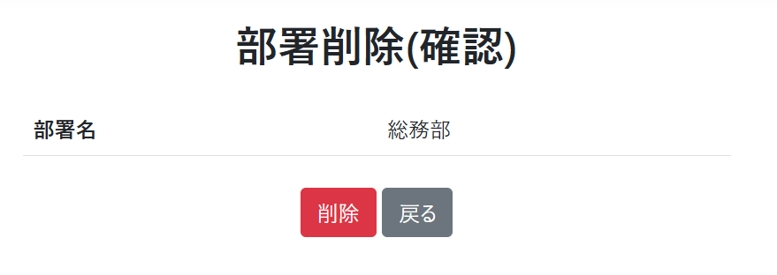
1-3

Confirm
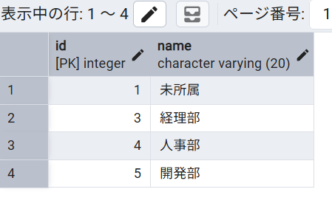
Confirmテスト

テスト番号 | 操作 | 想定挙動
2-1 | 「戻る」ボタンを押す | 値を保持したままEnterページに遷移
1－2－2 | 「削除」ボタンを押す | Completeページに遷移、departmentDBから(6,営業部)が削除
1－3－2 | 「削除」ボタンを押す | Completeページに遷移、departmentDBから(2,総務部)が削除、employeeDBの1のdept_idが1に

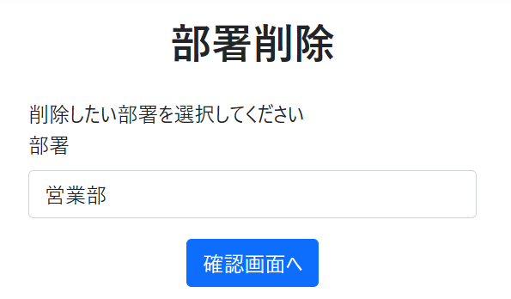
2-1

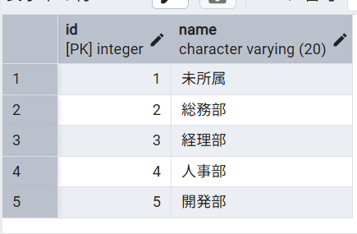
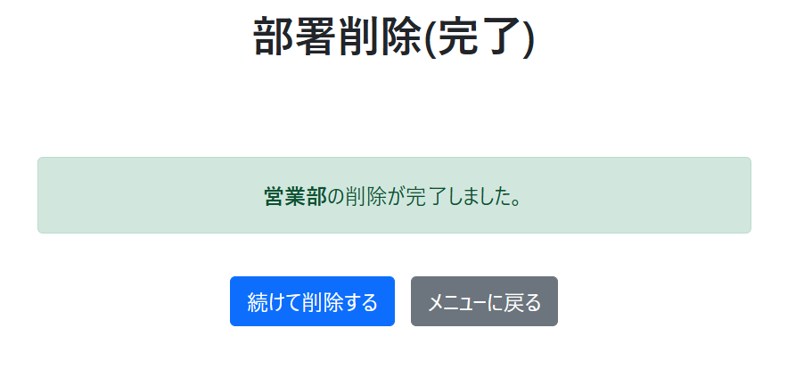
1－2－2

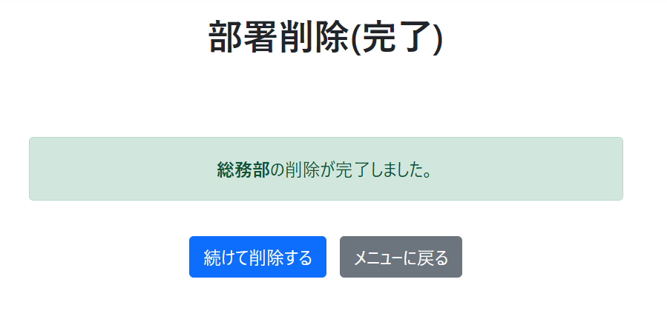
1－3－2

Complete
Completeテスト

テスト番号 | 入力値 | 想定挙動
3-1 | 「続けて削除する」をクリック | Enterページに遷移
3-2 | 「メニューに戻る」をクリック | Homeページに遷移

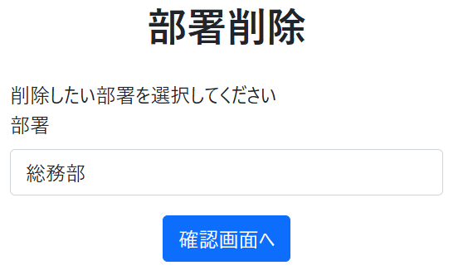
3-1

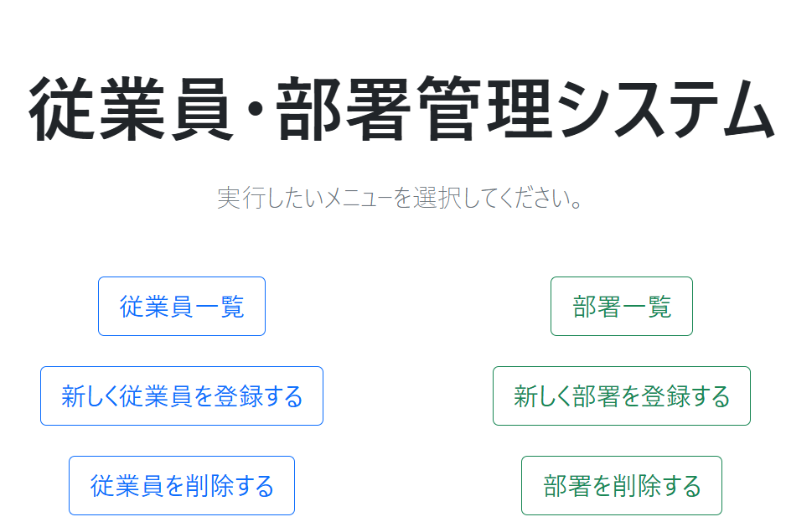
3-2

